LOOKBOX ВЕСНА
 |  |  |  |  | Ваш заказ
 | LOOKBOX |  |  |  | Кол-во Пар | Сумма заказа |  | Контакты: | +7 (965) 420-11-99
 |  |  |  |  | 0 | 0 |  | Е-mail: | info@woopyshoes.ru
 |  |  |  |  |  |  |  | сайт | www.woopyshoes.ru

Артикул | Цвет | Размер | Кол. | Цена | Заказ | Акция % | Итого
2401К-7 | черно-серый | Высокие эко кеды на флисе
 | 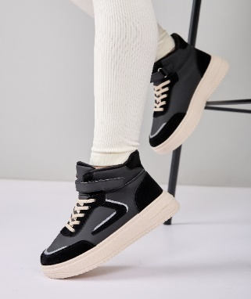 | 32 |  | 2000
 |  | 33 |  | 2000
 |  | 34 |  | 2000
 |  | 35 |  | 2000
 |  | 36 |  | 2000
 |  | 37 |  | 2000
2401К-1 | серо-бежевый | Кеды эко
 | 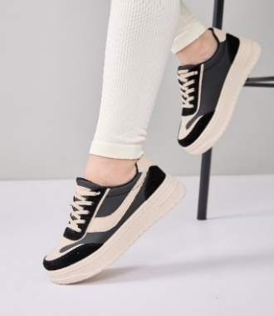 | 32 |  | 1950
 |  | 33 |  | 1950
 |  | 34 |  | 1950
 |  | 35 |  | 1950
 |  | 36 |  | 1950
 |  | 37 |  | 1950
2401К-4 | черный | Кеды эко
 | 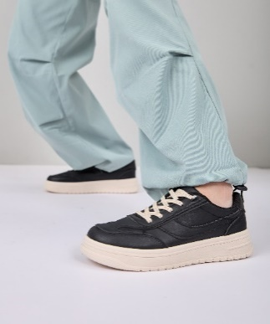 | 32 |  | 1950
 |  | 33 |  | 1950
 |  | 34 |  | 1950
 |  | 35 |  | 1950
 |  | 36 |  | 1950
 |  | 37 |  | 1950
2401К-3 | бежевый | Кеды эко
 | 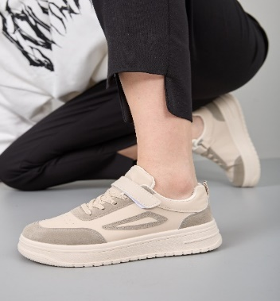 | 32 |  | 1950
 |  | 33 |  | 1950
 |  | 34 |  | 1950
 |  | 35 |  | 1950
 |  | 36 |  | 1950
 |  | 37 |  | 1950
2401К-2 | белый | Кеды эко
 | 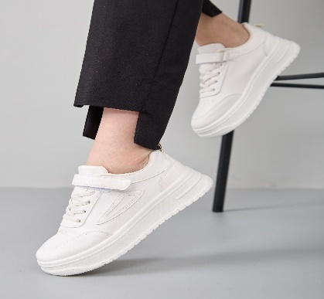 | 32 |  | 1950
 |  | 33 |  | 1950
 |  | 34 |  | 1950
 |  | 35 |  | 1950
 |  | 36 |  | 1950
 |  | 37 |  | 1950
2401К-5 | белый | Высокие кеды на флисе эко
 | 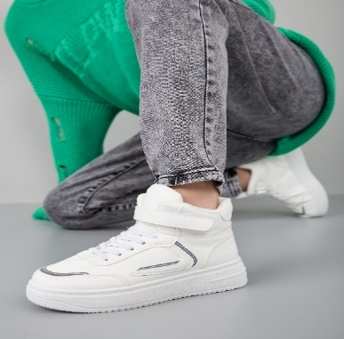 | 32 |  | 2000
 |  | 33 |  | 2000
 |  | 34 |  | 2000
 |  | 35 |  | 2000
 |  | 36 |  | 2000
 |  | 37 |  | 2000
2401К-6 | черный | Высокие кеды на флисе эко
 | 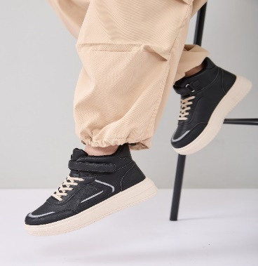 | 32 |  | 2000
 |  | 33 |  | 2000
 |  | 34 |  | 2000
 |  | 35 |  | 2000
 |  | 36 |  | 2000
 |  | 37 |  | 2000

Деми
 |  |  |  |  | Ваш заказ
 |  |  |  |  | Кол-во Пар | Сумма заказа |  | Контакты: | +7 (965) 420-11-99
 |  |  |  |  | 0 | 0 |  | Е-mail: | info@woopyshoes.ru
 |  |  |  |  |  |  |  | сайт | www.woopyshoes.ru

Артикул | Цвет | Размер | Кол. | Цена | Заказ | Акция % | Итого
1111-23985-434-1-161Б | латте | Ботинки женские
 | 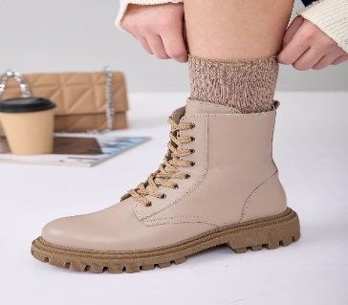

 |  | 40 | 1 | 5,000 |  | 20% | 4000
 |  | 41 | 1 | 5,000 |  | 20% | 4000

3058-27662-434-1-1Б | черный | Ботинки женские
 | 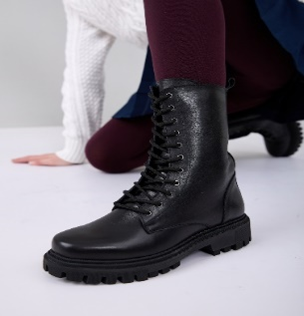 | 36 | 1 | 5,000 |  | 20% | 4000
 |  | 39 | 2 | 5,000 |  | 20% | 4000
 |  | 40 | 4 | 5,000 |  | 20% | 4000
 |  | 41 | 5 | 5,000 |  | 20% | 4000

3062-27662-434-1-1Б | черный | Челси женские
 | 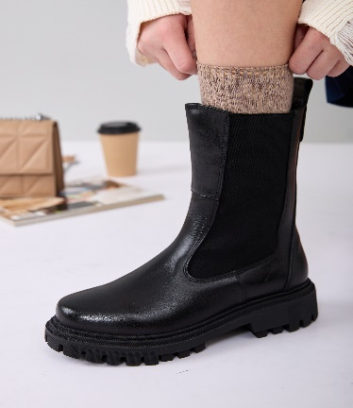
 |  | 37 | 3 | 5,000 |  | 20% | 4000
 |  | 38 | 3 | 5,000 |  | 20% | 4000
 |  | 40 | 3 | 5,000 |  | 20% | 4000
 |  | 41 | 4 | 5,000 |  | 20% | 4000

3022-23985-519-1-1Б | черный | Челси женские
 | 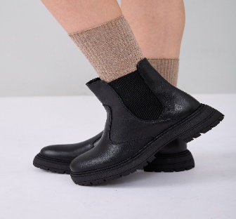 | 36 | 2 | 5,000 |  | 20% | 4000
 |  | 39 | 4 | 5,000 |  | 20% | 4000
 |  | 40 | 5 | 5,000 |  | 20% | 4000
 |  | 41 | 4 | 5,000 |  | 20% | 4000

1101-1 | черный | Ботинки на флисе
 | 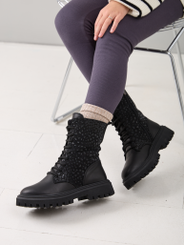 | 33 | 3 | 3,890 |  | 20% | 3112
 |  | 34 | 7 | 3,890 |  | 20% | 3112
 |  | 35 | 10 | 3,890 |  | 20% | 3112
 |  | 36 | 10 | 3,890 |  | 20% | 3112
 |  | 37 | 15 | 4,290 |  | 20% | 3432
 |  | 38 | 13 | 4,290 |  | 20% | 3432
 |  | 39 | 10 | 4,290 |  | 20% | 3432
 |  | 40 | 4 | 4,290 |  | 20% | 3432

1841-10 | черный | Ботинки
 | 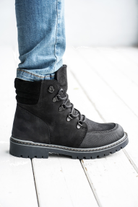 | 31 | 6 | 3,640 |  | 15% | 3094
 |  | 32 | 7 | 3,640 |  | 15% | 3094
 |  | 33 | 3 | 3,640 |  | 15% | 3094

1841-9 | синий | Ботинки
 | 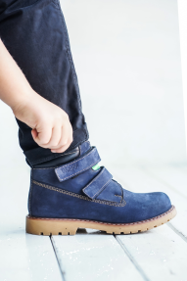 | 25 | 3 | 3,420 |  | 15% | 2907
 |  | 26 | 1 | 3,420 |  | 15% | 2907
 |  | 27 | 2 | 3,420 |  | 15% | 2907
 |  | 29 | 2 | 3,420 |  | 15% | 2907
 |  | 31 | 4 | 3,640 |  | 15% | 3094
 |  | 32 | 3 | 3,640 |  | 15% | 3094

1874-3 | синий | Ботинки
 | 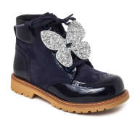 | 20 | 1 | 2,920 |  | 15% | 2482
 |  | 21 | 1 | 3,200 |  | 15% | 2720
 |  | 22 | 1 | 3,200 |  | 15% | 2720
 |  | 23 | 2 | 3,200 |  | 15% | 2720
 |  | 26 | 2 | 3,420 |  | 15% | 2907

1874-5 | черный | Ботинки на флисе
 | 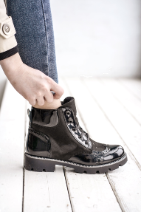 | 22 | 1 | 3,200 |  | 15% | 2720
 |  | 30 | 2 | 3,600 |  | 15% | 3060
 |  | 31 | 4 | 3,950 |  | 15% | 3358
 |  | 32 | 11 | 3,950 |  | 15% | 3358
 |  | 33 | 6 | 3,950 |  | 15% | 3358
 |  | 34 | 2 | 3,950 |  | 15% | 3358
 |  | 35 | 2 | 3,950 |  | 15% | 3358

1934-11 | черный | Ботинки на флисе
 | 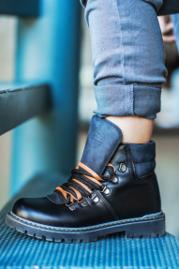 | 31 | 2 | 5,100 |  | 15% | 4335
 |  | 32 | 5 | 5,100 |  | 15% | 4335
 |  | 36 | 1 | 5,100 |  | 15% | 4335

2166-13 | синий | Ботинки
 | 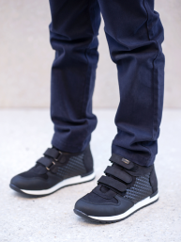 | 31 | 1 | 4,500 |  | 40% | 2700
 |  | 32 | 4 | 4,500 |  | 40% | 2700

2166-17 | черный | Ботинки
 | 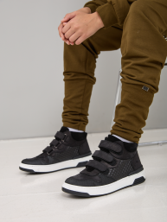 | 30 | 1 | 4,500 |  | 40% | 2700
 |  | 32 | 7 | 4,500 |  | 40% | 2700
 |  | 33 | 5 | 4,500 |  | 40% | 2700
 |  | 35 | 1 | 4,500 |  | 40% | 2700

2166SA | черный | Ботинки
 | 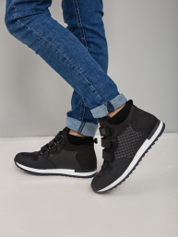 | 31 | 18 | 4,600 |  | 20% | 3680
 |  | 32 | 28 | 4,600 |  | 20% | 3680
 |  | 33 | 31 | 4,600 |  | 20% | 3680
 |  | 34 | 24 | 4,600 |  | 20% | 3680
 |  | 35 | 29 | 4,600 |  | 20% | 3680
 |  | 36 | 25 | 4,600 |  | 20% | 3680
 |  | 37 | 21 | 5,250 |  | 20% | 4200
 |  | 38 | 11 | 5,250 |  | 20% | 4200
 |  | 39 | 5 | 5,250 |  | 20% | 4200

2249-13 | черный | Ботинки
 | 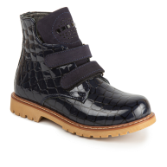 | 29 | 4 | 4,500 |  | 40% | 2700
 |  | 30 | 6 | 4,500 |  | 40% | 2700
 |  | 31 | 9 | 4,500 |  | 40% | 2700
 |  | 32 | 4 | 4,500 |  | 40% | 2700
 |  | 33 | 4 | 4,500 |  | 40% | 2700

2249-17 | черный | Ботинки
 | 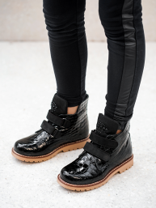 | 28 | 2 | 3,600 |  | 15% | 3060
 |  | 30 | 1 | 3,600 |  | 15% | 3060
 |  | 31 | 5 | 3,950 |  | 15% | 3358
 |  | 33 | 7 | 3,950 |  | 15% | 3358

2249-78 | черный | Ботинки
 | 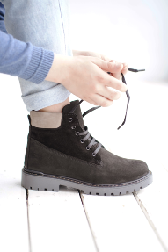 | 33 | 10 | 3,950 |  | 20% | 3160
 |  | 34 | 12 | 3,950 |  | 20% | 3160
 |  | 35 | 10 | 3,950 |  | 20% | 3160
 |  | 36 | 6 | 3,950 |  | 20% | 3160
 |  | 37 | 4 | 4,750 |  | 20% | 3800
 |  | 38 | 3 | 4,750 |  | 20% | 3800

2308-18 | черный | Ботинки
 | 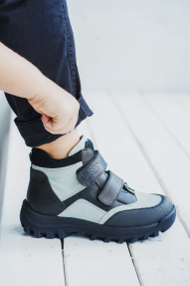 | 31 | 4 | 4,550 |  | 40% | 2730
 |  | 32 | 5 | 4,550 |  | 40% | 2730
 |  | 33 | 1 | 4,550 |  | 40% | 2730
 |  | 36 | 1 | 4,550 |  | 40% | 2730

2308-20 | антрацит | Ботинки на флисе
 | 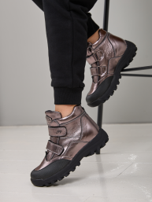 | 31 | 4 | 3,950 |  | 15% | 3358
 |  | 32 | 3 | 3,950 |  | 15% | 3358
 |  | 33 | 3 | 3,950 |  | 15% | 3358
 |  | 34 | 1 | 3,950 |  | 15% | 3358
 |  | 38 | 2 | 4,750 |  | 15% | 4038

2395-21 | синий | Ботинки Челси на флисе
 | 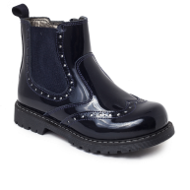 | 24 | 4 | 3,600 |  | 40% | 2160
 |  | 26 | 8 | 3,600 |  | 40% | 2160
 |  | 28 | 3 | 3,600 |  | 40% | 2160

2395-3 | черный | Челси
 | 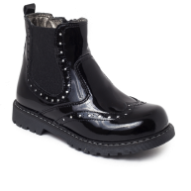 | 26 | 10 | 3,600 |  | 40% | 2160
 |  | 27 | 4 | 3,600 |  | 40% | 2160
 |  | 28 | 1 | 3,600 |  | 40% | 2160

2488-11 | серебристый | Ботинки
 | 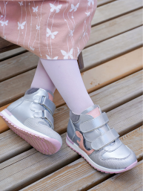 | 31 | 4 | 3,640 |  | 15% | 3094
 |  | 35 | 3 | 3,640 |  | 15% | 3094
 |  | 36 | 1 | 3,640 |  | 15% | 3094

2510-2 | серый-черный | Ботинки
 | 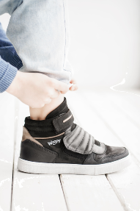 | 31 | 3 | 3,950 |  | 15% | 3358
 |  | 32 | 6 | 3,950 |  | 15% | 3358
 |  | 33 | 4 | 3,950 |  | 15% | 3358
 |  | 34 | 2 | 3,950 |  | 15% | 3358

2529-8 | серебристый-черный | Ботинки
 | 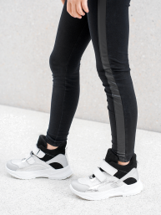 | 31 | 3 | 3,950 |  | 15% | 3358
 |  | 32 | 4 | 3,950 |  | 15% | 3358
 |  | 33 | 1 | 3,950 |  | 15% | 3358

2571-11 | антрацит | Ботинки
 | 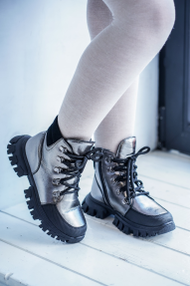 | 26 | 2 | 4,450 |  | 30% | 3115
 |  | 29 | 1 | 4,450 |  | 30% | 3115

2571-8 | белый | Ботинки
 | 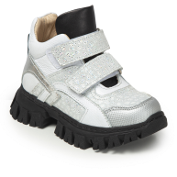 | 26 | 3 | 3,420 |  | 20% | 2736
 |  | 27 | 3 | 3,420 |  | 20% | 2736
 |  | 28 | 2 | 3,420 |  | 20% | 2736
 |  | 31 | 2 | 3,890 |  | 20% | 3112

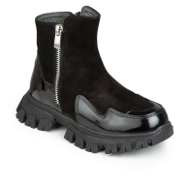
2571-9 | черный | Ботинки
 |  | 31 | 7 | 5,100 |  | 40% | 3060
 |  | 32 | 5 | 5,100 |  | 40% | 3060
 |  | 33 | 8 | 5,100 |  | 40% | 3060
 |  | 39 | 2 | 5,580 |  | 40% | 3348
 |  | 40 | 1 | 5,580 |  | 40% | 3348

2575-5 | черный | Челси
 | 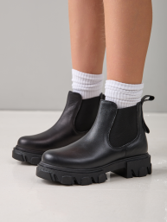 | 30 | 1 | 3,600 |  | 15% | 3060
 |  | 31 | 4 | 3,950 |  | 15% | 3358
 |  | 32 | 8 | 3,950 |  | 15% | 3358
 |  | 33 | 5 | 3,950 |  | 15% | 3358
 |  | 34 | 2 | 3,950 |  | 15% | 3358
 |  | 35 | 3 | 3,950 |  | 15% | 3358
 |  | 36 | 1 | 3,950 |  | 15% | 3358
 |  | 37 | 2 | 4,750 |  | 15% | 4038
 |  | 38 | 2 | 4,750 |  | 15% | 4038
 |  | 40 | 6 | 4,750 |  | 15% | 4038
2575-8 | бежевый | Челси на флисе
 | 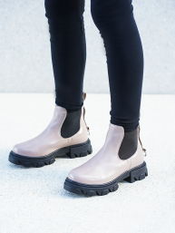 | 33 | 5 | 4,250 |  | 15% | 3613
 |  | 34 | 1 | 4,250 |  | 15% | 3613
 |  | 35 | 3 | 4,250 |  | 15% | 3613
 |  | 38 | 1 | 4,950 |  | 15% | 4208
 |  | 39 | 5 | 4,950 |  | 15% | 4208
 |  | 40 | 1 | 4,950 |  | 15% | 4208

2577-2 | бежевый | Ботинки
 | 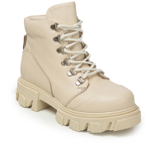 | 30 | 1 | 4,450 |  | 30% | 3115
 |  | 31 | 3 | 5,100 |  | 30% | 3570
 |  | 32 | 1 | 5,100 |  | 30% | 3570
 |  | 33 | 1 | 5,100 |  | 30% | 3570

2577-3 | черный | Ботинки
 |  | 30 | 6 | 4,450 |  | 20% | 3560
 |  | 31 | 4 | 5,100 |  | 20% | 4080
 |  | 32 | 5 | 5,100 |  | 20% | 4080

2584-13 | серебристый-пудровый | Ботинки
 | 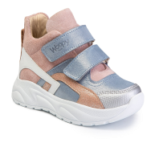 | 31 | 2 | 3,950 |  | 20% | 3160
 |  | 32 | 4 | 3,950 |  | 20% | 3160
 |  | 34 | 2 | 3,950 |  | 20% | 3160

2584-14 | серый | Ботинки
 | 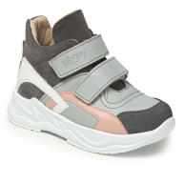 | 26 | 2 | 4,450 |  | 20% | 3560
 |  | 27 | 2 | 4,450 |  | 20% | 3560
 |  | 30 | 3 | 4,450 |  | 20% | 3560
 |  | 31 | 1 | 5,100 |  | 20% | 4080
 |  | 32 | 2 | 5,100 |  | 20% | 4080

2584-15 | серебристый-пудровый | Ботинки
 | 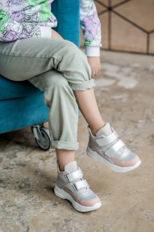 | 26 | 5 | 4,160 |  | 20% | 3328
 |  | 27 | 5 | 4,160 |  | 20% | 3328
 |  | 28 | 1 | 4,160 |  | 20% | 3328
 |  | 29 | 2 | 4,160 |  | 20% | 3328
 |  | 30 | 5 | 4,160 |  | 20% | 3328
 |  | 31 | 3 | 4,550 |  | 20% | 3640
 |  | 32 | 6 | 4,550 |  | 20% | 3640

2584-18 | серебристый-черный | Ботинки
 | 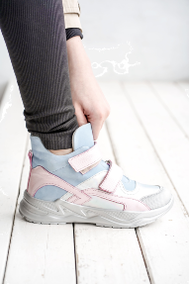 | 31 | 3 | 3,950 |  | 20% | 3160
 |  | 32 | 5 | 3,950 |  | 20% | 3160
 |  | 33 | 6 | 3,950 |  | 20% | 3160
 |  | 34 | 3 | 3,950 |  | 20% | 3160
 |  | 35 | 4 | 3,950 |  | 20% | 3160

2584-19 | черный | Ботинки
 | 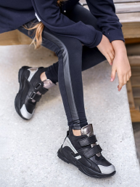 | 30 | 2 | 3,600 |  | 15% | 3060
 |  | 31 | 13 | 3,950 |  | 15% | 3358
 |  | 32 | 13 | 3,950 |  | 15% | 3358
 |  | 33 | 8 | 3,950 |  | 15% | 3358
 |  | 34 | 7 | 3,950 |  | 15% | 3358
 |  | 35 | 2 | 3,950 |  | 15% | 3358

2584-7 | черный | Ботинки
 | 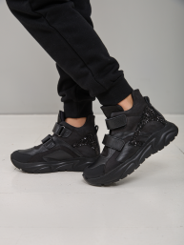 | 26 | 6 | 3,600 |  | 15% | 3060
 |  | 27 | 3 | 3,600 |  | 15% | 3060
 |  | 28 | 9 | 3,600 |  | 15% | 3060
 |  | 29 | 7 | 3,600 |  | 15% | 3060
 |  | 30 | 7 | 3,600 |  | 15% | 3060
 |  | 31 | 8 | 3,950 |  | 15% | 3358
 |  | 32 | 10 | 3,950 |  | 15% | 3358
 |  | 33 | 11 | 3,950 |  | 15% | 3358
 |  | 34 | 8 | 3,950 |  | 15% | 3358
 |  | 35 | 14 | 3,950 |  | 15% | 3358
 |  | 36 | 1 | 3,950 |  | 15% | 3358
 |  | 37 | 3 | 4,750 |  | 15% | 4038
 |  | 38 | 1 | 4,750 |  | 15% | 4038
2728-4 | бежевый | Ботинки
 | 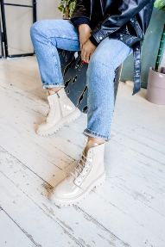 | 31 | 4 | 3,950 |  | 20% | 3160
 |  | 32 | 4 | 3,950 |  | 20% | 3160
 |  | 33 | 7 | 3,950 |  | 20% | 3160
 |  | 34 | 3 | 3,950 |  | 20% | 3160

2728-6 | черный | Ботинки
 | 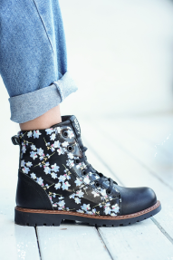 | 28 | 1 | 3,420 |  | 15% | 2907
 |  | 29 | 2 | 3,420 |  | 15% | 2907
 |  | 31 | 7 | 3,640 |  | 15% | 3094
 |  | 32 | 3 | 3,640 |  | 15% | 3094
 |  | 33 | 3 | 3,640 |  | 15% | 3094
 |  | 35 | 5 | 3,640 |  | 15% | 3094
 |  | 36 | 6 | 3,640 |  | 15% | 3094

2842-2 | белый | Ботинки
 | 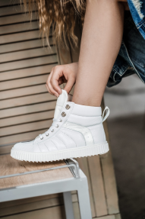 | 31 | 5 | 5,100 |  | 15% | 4335
 |  | 32 | 6 | 5,100 |  | 15% | 4335
 |  | 33 | 8 | 5,100 |  | 15% | 4335
 |  | 34 | 7 | 5,100 |  | 15% | 4335
 |  | 35 | 4 | 5,100 |  | 15% | 4335
 |  | 36 | 1 | 5,100 |  | 15% | 4335

2853-6 | белый | Ботинки
 | 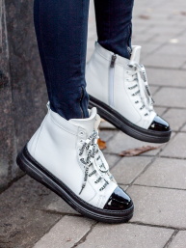 | 31 | 7 | 3,950 |  | 15% | 3358
 |  | 32 | 7 | 3,950 |  | 15% | 3358
 |  | 33 | 8 | 3,950 |  | 15% | 3358

2853-7 | черный | Ботинки
 | 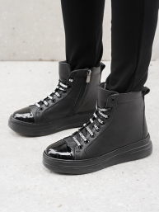 | 30 | 1 | 3,600 |  | 15% | 3060
 |  | 31 | 4 | 3,950 |  | 15% | 3358
 |  | 32 | 5 | 3,950 |  | 15% | 3358
 |  | 33 | 3 | 3,950 |  | 15% | 3358

3084-3 | черный | Ботинки
 | 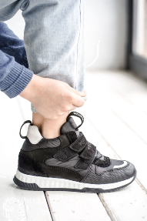 | 31 | 6 | 3,950 |  | 15% | 3358
 |  | 32 | 8 | 3,950 |  | 15% | 3358
 |  | 33 | 2 | 3,950 |  | 15% | 3358

3106-2 | черный-бежевый | Ботинки
 | 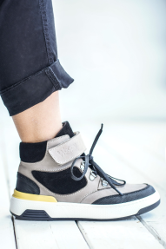 | 31 | 6 | 3,640 |  | 15% | 3094
 |  | 32 | 10 | 3,640 |  | 15% | 3094
 |  | 33 | 9 | 3,640 |  | 15% | 3094
 |  | 34 | 5 | 3,640 |  | 15% | 3094

3106-3 | черный | Ботинки
 | 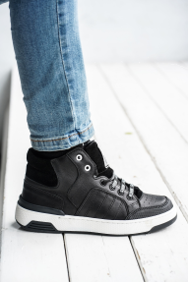 | 31 | 6 | 3,640 |  | 15% | 3094
 |  | 32 | 8 | 3,640 |  | 15% | 3094
 |  | 33 | 7 | 3,640 |  | 15% | 3094
 |  | 34 | 3 | 3,640 |  | 15% | 3094

3106-4 | темно-серый | Ботинки
 |  | 31 | 3 | 3,640 |  | 20% | 2912
 |  | 32 | 3 | 3,640 |  | 20% | 2912
 |  | 33 | 1 | 3,640 |  | 20% | 2912
 |  |  |  |  |  |  | 0
 |  |  |  |  |  |  | 0
 |  |  |  |  |  |  | 0
 |  |  |  |  |  |  | 0

